데스크탑 (2)
견 적 서

 | 강원대학교 | 귀하
전 화 :
팩 스 :
담 당 자 :

아래와 같이 견적합니다.

견적합계 : | ₩2,420,000
견적일자 : | 2011-07-05 14:20:21
결재조건 :

모 델 명 | 품 명 | 규 격 | 수량 | 금 액 | 합 계 액

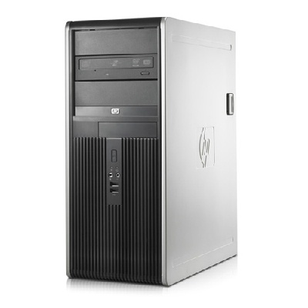
HP Elite 8000 | CPU | 인텔 코어2쿼드 Q9500(2.83GHz/1333MHz/6MB) | 1 | 2,200,000 | 2,200,000
 | Main Board | 인텔 Q45 Express |  |  | -
 | Main Memory | 8GB DDR3 PC3-10600 / 최대 16GB
 | HDD | 1TB SATA2 7200RPM x 2ea |  |  | -
 | SSD | 160GB SSD (270Mb/s Read 165MB/s) |  |  | -
 | VGA | ATI Radeon HD4650 1GB |  |  | -
 | FDD | 없음 |  |  | -
 | ODD | DVD Super Multi |  |  | -
 | SLOTS | 3 x PCI, 1 x PCIe 4x , 1 x PCIe 16X |  |  | -
 | PORTS | 10 x usb 2.0, 1 x serial |  |  | -
 | SOUND | ADI1884 HD Audio |  |  | -
 | NIC | Gigabit Lan |  |  | -
 | ENCLOSURE | Mini Tower |  |  | -
 | POWER | 365W 80% efficient Active PFC |  |  | -
 | OS | Windows 7 Pro & XP Pro |  |  | -
 | 보증기간 | 파트 무상3년, 출장기술료 무상 3년

 |  |  |  |  | -
 |  |  |  |  | -
* 결제계좌 : 신한 110-138-600484 (씨넷 조규장) |  |  |  | 합계금액 | 2,200,000
 |  |  |  | 부 가 세 | 220,000
* 견적담당 : 조규장 (010-2910-7760) |  |  |  | 총 금 액 | 2,420,000
* REMARK

